Sheet1
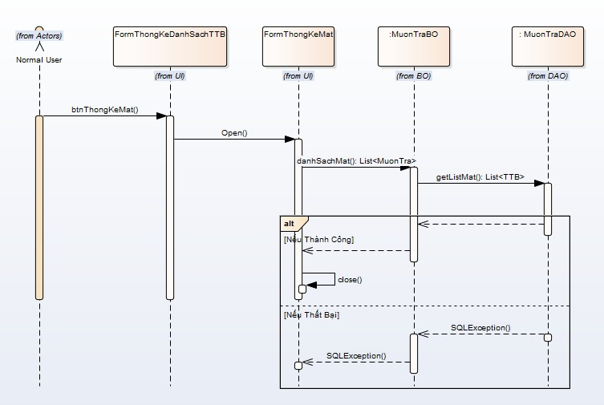
 | KH_HUE_L01_NguyenDucHai_Bao Cao Thong Ke_SequenceDiagram_v3.0

KH_HUE_L01_NguyenDucHai_Thong Ke Danh Sach Co So Vat Chat va Trang Thiet Bi_SequenceDiagram_v3.0

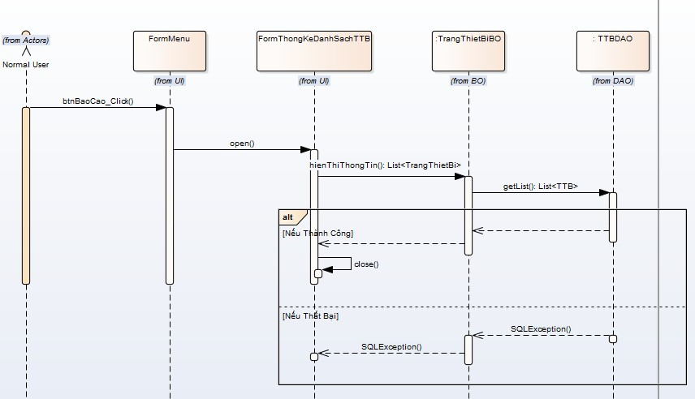

 |  | NOTE: Do nhóm em sử dụng Enterprise Architect để vẽ. Mà phần mềm này không thể hiện được "Mũi tên nét đứt chạm đáy của khối xử lý".

KH_HUE_L01_NguyenDucHai_Thong Ke Muon Tra Co So Vat Chat va Trang Thiet Bi_SequenceDiagram_v3.0

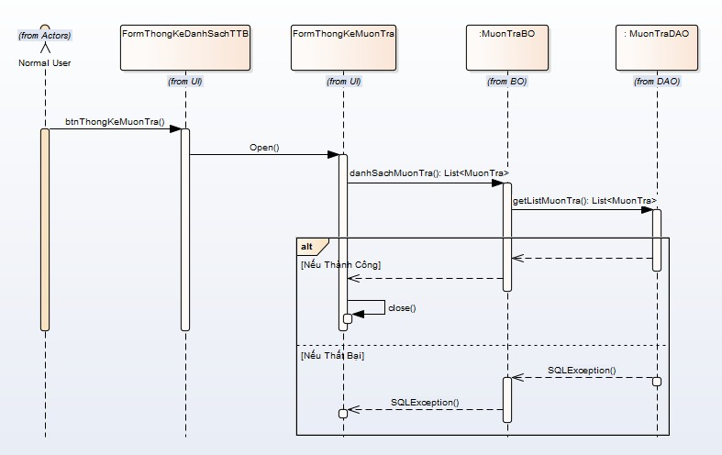

KH_HUE_L01_NguyenDucHai_Thong Ke Co So Vat Chat va Trang Thiet Bi Hu Hong_SequenceDiagram_v3.0

